New_Data
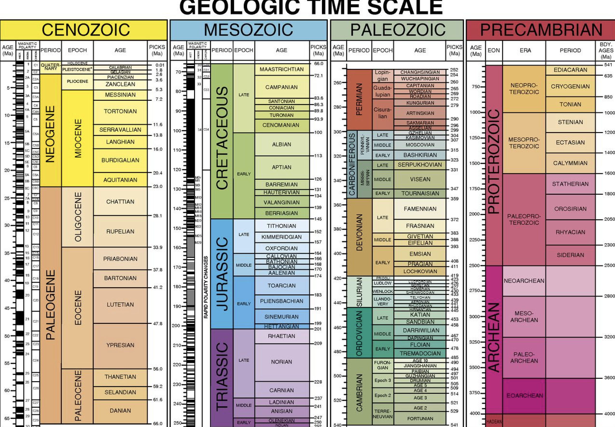
Y+REE | Th/U | log10(Th/U) | Yb/Gd | 3+/P Molar
1858.4401053 | 0.70373802848 | -0.15258898 | 13.777478074 | 5.3789073861
1691.1580675 | 0.98830565126 | -0.0051087212738 | 15.23783715 | 5.6600673969
1286.3174537 | 0.73253571795 | -0.13517119455 | 30.635590975 | 18.142304948
1641.9220651 | 0.52668472759 | -0.27844927481 | 23.301859943 | 2.0523911239
1294.319426 | 3.5819456278 | 0.55411898919 | 8.0819166577 | 7.7494266002
3271.7986603 | 1.6125074113 | 0.20750171938 | 17.125883628 | 4.4301172127
1714.1110096 | 0.63413453052 | -0.19781859754 | 21.073403487 | 16.989886731
1212.5200761 | 0.49039771292 | -0.30945156391 | 14.430421265 | 7.3889973274
1757.3039567 | 0.51153992112 | -0.29112046782 | 14.330274896 | 8.9074565646
1726.0033887 | 0.71011971807 | -0.14866842802 | 16.286954726 | 6.9334431738
2519.9301729 | 1.4386974538 | 0.157969475 | 10.555074392 | 9.4475663083
2936.4951042 | 1.2498574382 | 0.096860479148 | 14.871723402 | 9.2742774208
752.95881973 | 0.73666949763 | -0.13272731207 | 16.082233664 | 5.1859264234
2493.9460183 | 0.78011409528 | -0.10784187509 | 16.48057201 | 10.55628991
2492.5301187 | 1.475576665 | 0.1689617786 | 9.6966316607 | 9.3995995605
1458.4407095 | 1.0048602177 | 0.002105652916 | 15.553161222 | 6.9403492928
1475.2742654 | 1.0792557055 | 0.033124353242 | 36.974108517 | 6.1987931494
812.49490763 | 0.90411916459 | -0.043774324931 | 12.946165248 | 1.0103058138
2526.9851777 | 1.2326205982 | 0.09082942092 | 15.12177798 | 6.430524084
4271.4327656 | 0.84612672778 | -0.072564586071 | 13.272914257 | 4.019916093
1438.1879757 | 0.80774137709 | -0.092727669524 | 12.212325887 | 6.8389816932
2268.6063638 | 0.54485035736 | -0.26372275992 | 18.063988964 | 1.455601383
2608.0288519 | 0.67734053661 | -0.16919293252 | 14.038859838 | 6.1901396547
1657.7959287 | 0.8411258295 | -0.075139030399 | 14.209503702 | 7.221650676
1346.8975087 | 2.1383734852 | 0.33008356074 | 8.3954177518 | 2.8274020265
2586.8057554 | 0.81649004778 | -0.088049104524 | 10.008047629 | 2.6556999843
2484.9034689 | 1.3916703861 | 0.14353638583 | 11.583333382 | 4.264809774
6872.994266 | 2.0168504624 | 0.30467369903 | 7.6691385159 | 4.0415452259
1193.1377317 | 0.85869053279 | -0.066163325245 | 13.16968938 | 5.2562538696
12326.54451 | 0.36391967909 | -0.43899445915 | 18.446246019 | 5.0990708471
3577.165273 | 2.9692555679 | 0.47264757952 | 12.452499499 | 9.5161751288
2108.2552695 | 1.094209683 | 0.039100553661 | 14.29261416 | 6.9340416227
1675.037351 | 0.50905938366 | -0.29323155265 | 20.400872089 | 7.116274836
3645.5599359 | 0.67512509349 | -0.17061574957 | 17.380648705 | 7.4791884907
1942.1446003 | 1.3376237308 | 0.12633396498 | 14.348580104 | 6.3405475525
...

Plot_CT
 | Whole Rock (Sundell et al., 2021) |  | 19KS14: Modern River Detrital Zircon CT using Eu/Eu* (Tang et al., 2020) |  | 19KS15: Modern River Detrital Zircon CT using Eu/Eu* (Tang et al., 2020)
10.6 | 68.175336326 | 128.29751613 | 32.830075597 | 52.176535585 | 44.498816247
13 | 71.877165367 | 81.037112445 | 61.063931234 | 62.103018275 | 50.280593181
13.2 | 65.222033402 | 78.737837526 | 64.146264201 | 55.025571282 | 45.516363431
14.3 | 67.884478284 | 53.122753571 | 34.696923202 | 15.124898896 | 63.919336725
16.4 | 75.146076163 | 13.447199992 | 54.257486568 | 36.65475484 | 35.594613239
16.6 | 70.881495291 | 120.53979964 | 40.318128701 | 67.425666947 | 38.745006383
16.7 | 60.683140645 | 79.956362293 | 57.962387354 | 100.21752744 | 63.36234915
17 | 68.594616222 | 123.04762259 | 38.770890984 | 123.09392266 | 39.221730614
17 | 67.441364704 | 132.1252443 | 30.300799855 | 81.848315984 | 41.089395037
17 | 66.831585643 | 48.518995459 | 55.519078464 | 79.416318241 | 40.030299742
17 | 66.627917997 | 76.060084294 | 67.043547403 | 38.648696355 | 37.347541126
17 | 62.360469547 | 126.62547836 | 39.278460086 | 82.404802551 | 46.686697258
17 | 66.902030738 | 36.79348399 | 38.118394775 | 86.879117908 | 50.856881446
18 | 66.585455476 | 51.180815197 | 45.29490441 | 50.832118539 | 43.851203444
18 | 68.142686548 | 52.720929219 | 43.199981586 | 98.522647462 | 51.789878123
18 | 65.41442555 | 50.62480654 | 58.999723717 | 85.960662417 | 51.121579025
18 | 66.797932642 | 84.803191567 | 49.722704887 | 51.490307534 | 53.922239625
19 | 67.698347389 | 15.1032817 | 57.411295211 | 44.164739079 | 52.888943297
29 | 67.903138981 | 58.064457194 | 46.587529085 | 59.265665808 | 39.555747367
29 | 67.649827743 | 60.182636559 | 29.663211165 | 125.93032463 | 43.224545577
29 | 67.893788528 | 49.756463194 | 47.431353893 | 60.517885647 | 33.947895966
29 | 67.455085771 | 85.549806033 | 43.068935066 | 14.418240896 | 53.275114168
29 | 67.162023067 | 67.57537391 | 36.277361376 | 43.033961217 | 51.603478058
29 | 65.596359294 | 55.548600172 | 44.497889961 | 68.647201875 | 25.214865379
29 | 67.417833107 | 15.835303012 | 58.814437963 | 57.419348026 | 35.978658925
29 | 65.987291428 | 87.125834157 | 53.875568348 | 37.990751397 | 70.074512711
29 | 66.40833014 | 127.73955345 | 41.826899908 | 48.375866713 | 43.710870864
29.6 | 66.84432944 | 65.080465597 | 50.977908197 | 124.33358634 | 30.736569259
29.8 | 69.260271094 | 83.29619677 | 44.515574367 | 53.38032152 | 35.184764314
30 | 67.903138981 | 56.092514627 | 24.633990842 | 39.092804044 | 64.718074037
30 | 67.649827743 | 44.649872535 | 62.777826045 | 35.675459859 | 48.475013951
30 | 67.893788528 | 121.25198503 | 41.774428316 | 49.046820562 | 58.398308634
30 | 67.455085771 | 131.84885969 | 54.479845399 | 47.576222067 | 48.184033436
30 | 67.162023067 | 63.504619144 | 33.412414478 | 46.231341001 | 40.908610776
30 | 65.596359294 | 115.45099193 | 48.323675896 | 21.135198451 | 80.537875686
30 | 67.417833107 | 59.538195381 | 35.877219829 | 83.09264748 | 61.405056647
30 | 66.000799356 | 130.33299496 | 42.076123495 | 45.080129742 | 52.094887229
30 | 66.40833014 | 124.55485334 | 47.757126873 | 96.989598826 | 56.591127738
30.2 | 66.84434443 | 42.551113832 | 41.498288412 | 63.797727126 | 39.669522104
31 | 67.283951315 | 125.02154291 | 45.327614772 | 40.310188975 | 42.474148508
31 | 68.213139223 | 122.45195526 | 42.625482966 | 41.913812515 | 55.260121663
31 | 66.066821425 | 89.063215732 | 56.745047109 | 80.482693954 | 44.854485126
31 | 67.870731264 | 14.627658067 | 59.489610013 | 42.864152603 | 57.778961975
41 | 71.421547488 | 45.203713489 | 53.088010302 | 54.424118197 | 41.596108786
41 | 69.90381431 | 124.58205318 | 50.084714282 | 10.850698985 | 54.262083371
41 | 64.59463584 | 116.17830637 | 55.550941252 | 88.050534354 | 36.829200131
41 | 65.353032077 | 54.314077533 | 43.452806227 | 9.8165722036 | 51.51209554
41 | 64.359732119 | 61.34447674 | 36.771965747 | 91.322933944 | 62.506540944
41.2 | 72.108950262 | 80.543510463 | 37.957579271 | 64.704241162 | 39.987114603
41.2 | 71.344131733 | 118.2587442 | 45.682601419 | 61.708459698 | 41.690806946
...

